UBoot
altera SOC-FPGAのSDカードの中身

http://qiita.com/new3bon/items/134a75793f0d36ecdeef#sd%E3%82%AB%E3%83%BC%E3%83%89%E3%82%A4%E3%83%A1%E3%83%BC%E3%82%B8
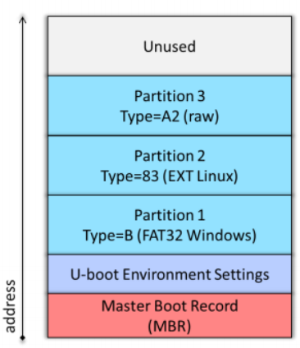

 | 0xa2は特殊パーティションでstage1とstage2が入っていて、SOCFPGAが最初にここをロードして制御を渡す
 | stage1はパーティション0xa3（type = vfat)にあるstage2(Uboot)をロードして制御を渡す
 | stage2のUbootがvfatのパーティション1にあるuImageをパーティション2へロードして制御を渡す

 | uImage, soc_ststem.rbf(FPGAバイナリ)、socfpga.dtb(デバイスツリー)が入っている
 | mount -t vfat /dev/mmcblk0p1 /mnt
 | ls /mnt
 | で内容を確認できる
 | Ubootの環境変数が保存されている
 | printenvで確認できる

Hush
LXDEでのHushでのprintenv状態
SOCFPGA_CYCLONE5 # printenv
ECC_SDRAM=0
ECC_SDRAM_DBE=0
ECC_SDRAM_SBE=0
axibridge=ffd0501c
axibridge_handoff=0x00000000
baudrate=115200
bootargs=console=ttyS0,115200 root=/dev/mmcblk0p2 rw rootwait
bootcmd=run mmcload;run fpgaload;run bridge_enable_handoff;run mmcboot
bootdelay=5
bootimage=uImage
bootimagesize=0x600000
bridge_disable=mw $fpgaintf 0; mw $fpga2sdram 0; mw $axibridge 0; mw $l3remap 0x1; echo fpgaintf; md $fpgaintf 1; echo fpga2sdram; md $fpga2sdram 1; echo axibridge; md $axibridge 1
bridge_enable_handoff=mw $fpgaintf ${fpgaintf_handoff}; mw $fpga2sdram ${fpga2sdram_handoff}; mw $axibridge ${axibridge_handoff}; mw $l3remap ${l3remap_handoff}; echo fpgaintf; md $fpgaintf 1; echo fpga2sdram; md $fpga2sdram 1; echo axibridge; md $axibridge 1
ethact=mii0
ethaddr=12:34:56:78:90:12
fdtaddr=0x00000100
fdtimage=socfpga.dtb
fdtimagesize=0x2000
filesize=6AEBD0
fpga=0
fpga2sdram=ffc25080
fpga2sdram_handoff=0x00000000
fpgadata=0x2000000
fpgadatasize=2126D5
fpgaintf=ffd08028
fpgaintf_handoff=0x00000000
fpgaload=fatload mmc 0:1 0x2000000 soc_system.rbf; fpga load 0 ${fpgadata} ${filesize}
gatewayip=192.168.2.1
hwaddr=12:34:56:78:90:12
ipaddr=192.168.2.15
l3remap=ff800000
l3remap_handoff=0x00000019
loadaddr=0x7fc0
mmcboot=setenv bootargs console=ttyS0,115200 root=${mmcroot} rw rootwait;bootm ${loadaddr} - ${fdtaddr}
mmcload=mmc rescan;${mmcloadcmd} mmc 0:${mmcloadpart} ${loadaddr} ${bootimage};${mmcloadcmd} mmc 0:${mmcloadpart} ${fdtaddr} ${fdtimage}
mmcloadcmd=fatload
mmcloadpart=1
mmcroot=/dev/mmcblk0p2
netboot=dhcp ${bootimage} ; tftp ${fdtaddr} ${fdtimage} ; run ramboot
netmask=255:255:255:0
qspiboot=setenv bootargs console=ttyS0,57600 root=${qspiroot} rw rootfstype=${qspirootfstype};bootm ${loadaddr} - ${fdtaddr}
qspibootimageaddr=0xa0000
qspifdtaddr=0x50000
qspiload=sf probe ${qspiloadcs};sf read ${loadaddr} ${qspibootimageaddr} ${bootimagesize};sf read ${fdtaddr} ${qspifdtaddr} ${fdtimagesize};
qspiloadcs=0
qspiroot=/dev/mtdblock1
qspirootfstype=jffs2
ramboot=setenv bootargs console=ttyS0,57600;bootm ${loadaddr} - ${fdtaddr}
stderr=serial
stdin=serial
stdout=serial
verify=n
Environment size: 2193/4092 bytes

